Sheet1
ESR 에센셜 케이스(갤럭시S22시리즈)
STI : 02 6673 4900 , Fax : 02 6406 6543
배송주소:
제품명 | ESR 에센셜 케이스(갤럭시S22시리즈)
이미지 | 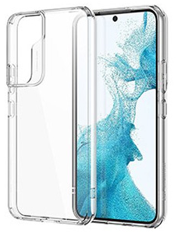
기종/색상 | 클리어
갤럭시S22 (S901)
갤럭시S22플러스 (S906)
갤럭시S22울트라 (S908)

